첨부
# 첨부1
타워배치 계획도
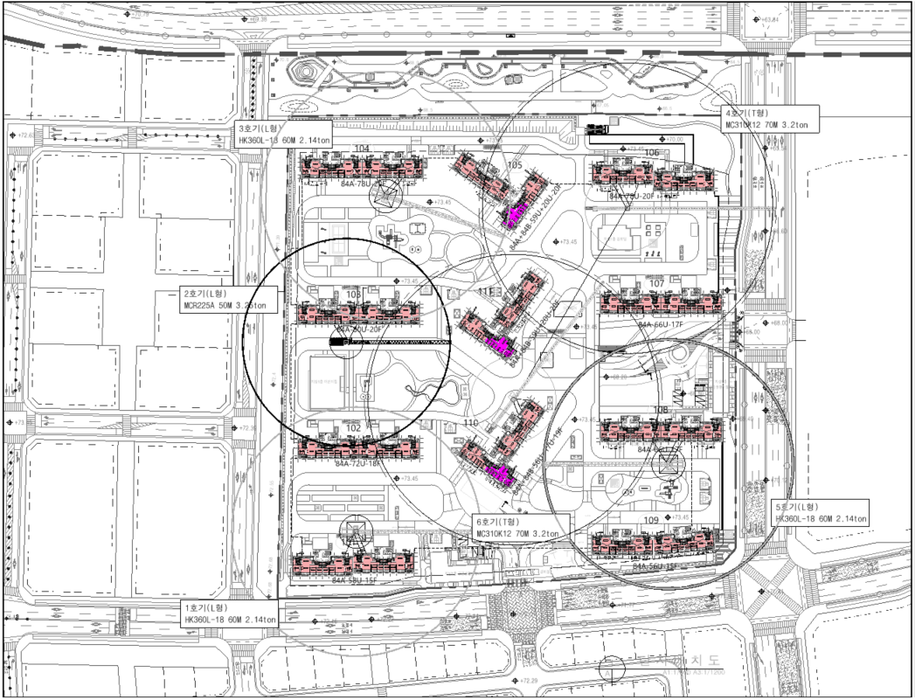

# 첨부2
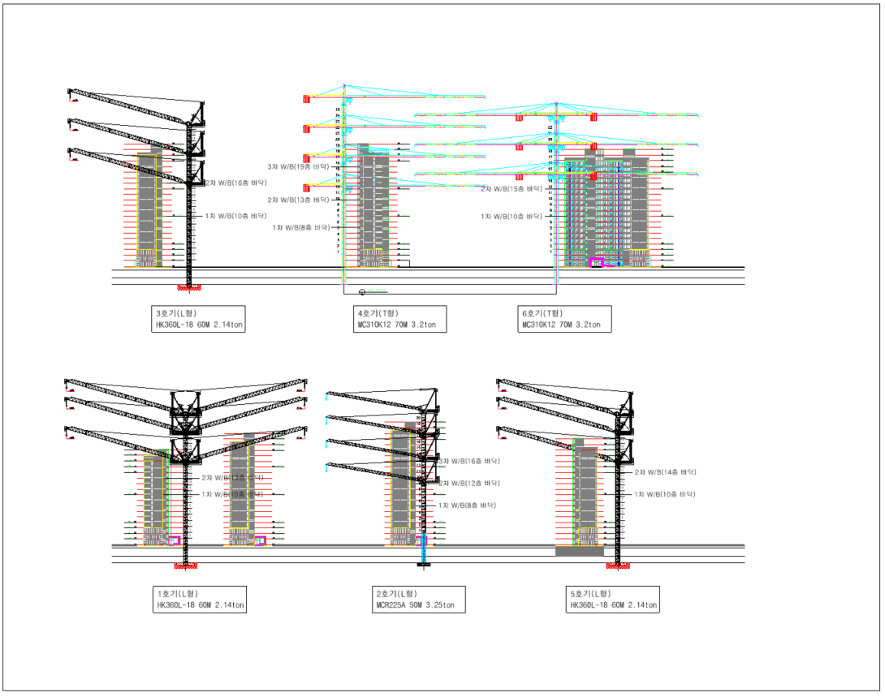

 | No. | 설치제원 | 사용예상기간 | 브레싱자재 | 브레싱작업 | 인상횟수 | 추가마스트
 | 1호기 | L형/18T/60M/END 2.14T | '24. 02 ~ '25.02 | 2회 | 2회 | 2회 | 8개
 | 2호기 | L형/14T/50M/END 3.25T | '24. 03 ~ '25.03 | 3회 | 3회 | 3회 | 12게
 | 3호기 | L형/18T/60M/END 2.14T | '24. 04 ~ '25.04 | 3회 | 3회 | 3회 | 9개
 | 4호기 | T형/12T/70M/END 3.2T | '24. 04 ~ '25.04 | 3회 | 3회 | 3회 | 13개
 | 5호기 | L형/18T/60M/END 2.14T | '24. 02 ~ '25.02 | 2회 | 2회 | 2회 | 10개
 | 6호기 | T형/12T/70M/END 3.2T | '24. 03 ~ '25.04 | 2회 | 2회 | 3회 | 10개
 |  |  |  | 총:16회 | 총:16회 | 총:16회 | 총 : 62개

타워크레인 건널다리
